Аркуш1
Beet Seed | 1. Виконай запит, який виведе всі продукти, що починаються з літери А (у таблиці Shopping_List) 2. Якщо ще не маєш цього у домашніх завданнях попереднього уроку — створи таблицю продуктів (Fridge), наявних у холодильнику (Item_ID, Product_ID, Product_Name, Quantity, Expiration_Date). 3. Пов’яжи цю таблицю з таблицею Shoping_List за допомогою зовнішнього ключа та додай до неї 10 продуктів, 5 з яких є в списку покупок Shopping_List. 4. За допомогою оператора JOIN зроби запит, щоб знайти продукти зі списку покупок, які вже наявні в холодильнику. | 1
 |  | 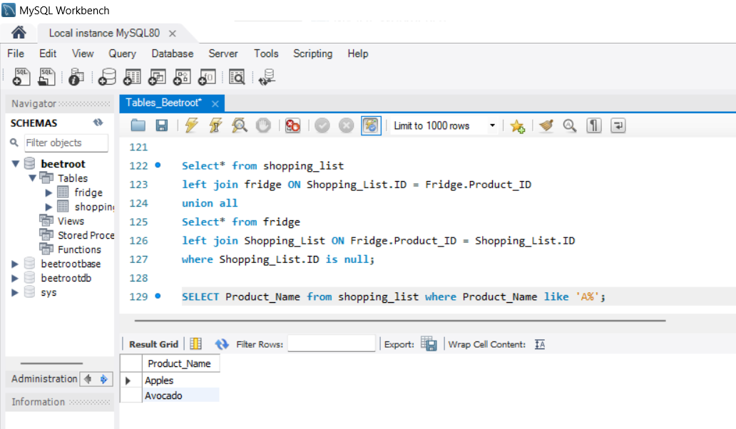

 |  | 4
 |  | 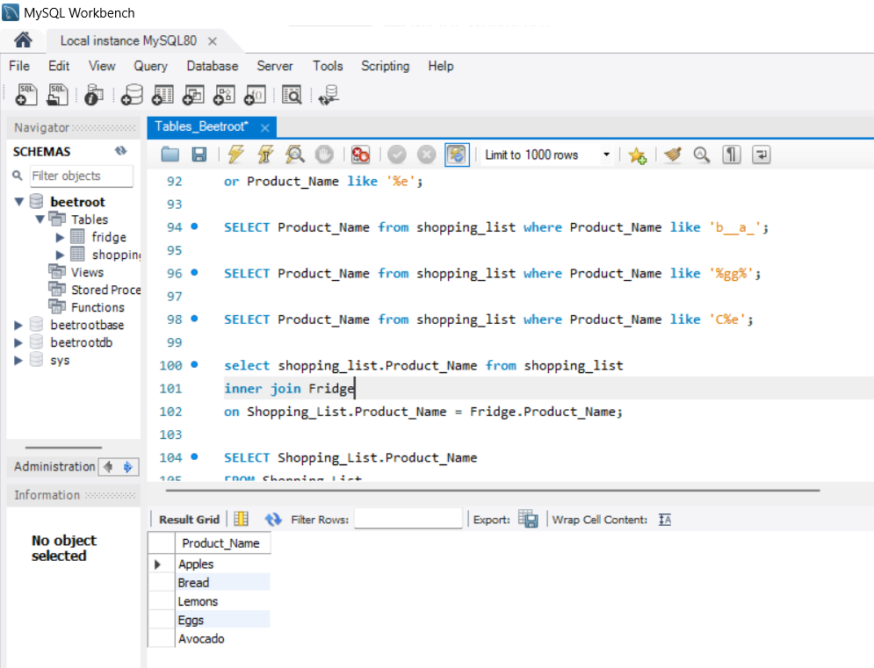

Beet Sprout | 1. Виконай завдання попереднього рівня. 2. Відобрази інформацію про продукти, яких немає в холодильнику і які треба купити (з таблиць Shopping_List та Fridge). | 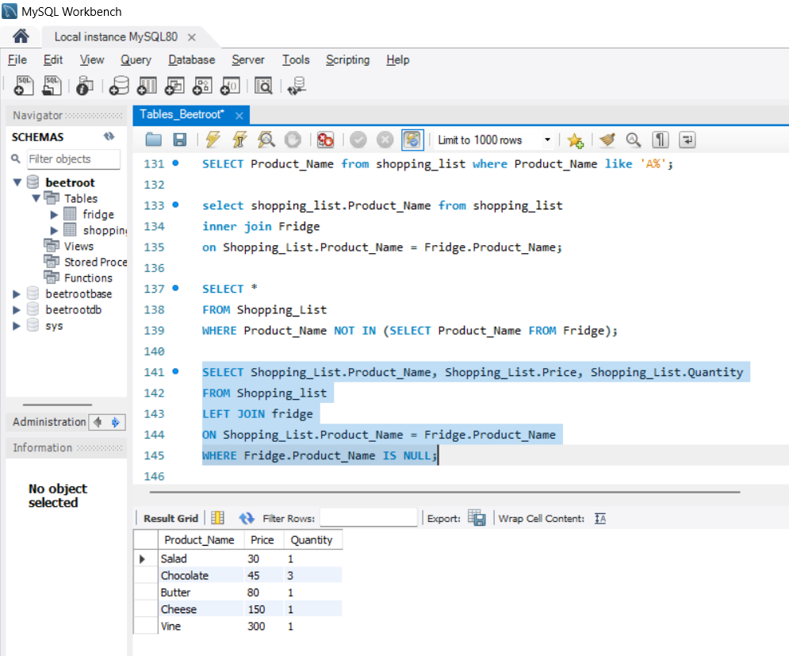

 |  | Аналогічна дія, але без використання оператора JOIN:
 |  | 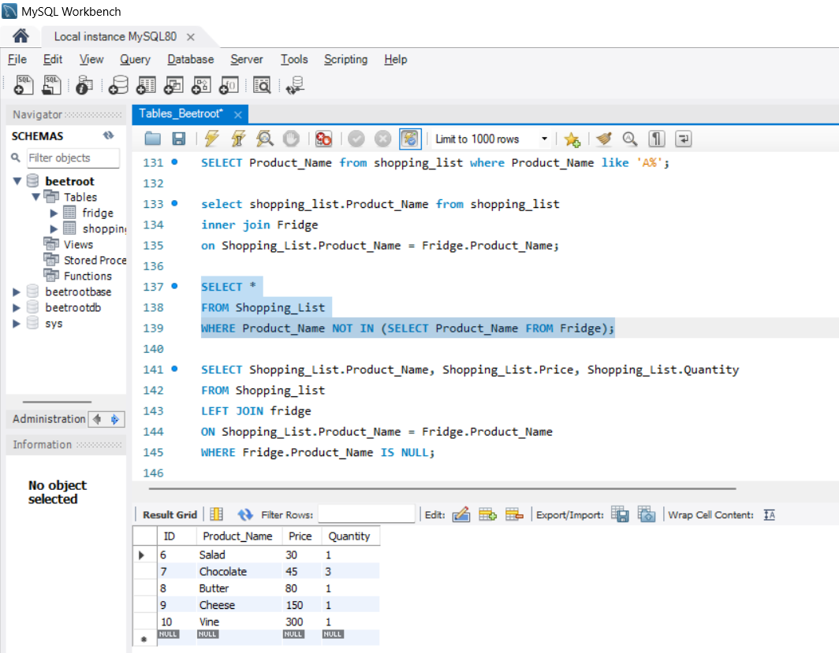

Mighty Beet | 1. Виконай завдання двох попередніх рівнів. 2. Створи таблицю Order в наявній базі даних з полями (Order_ID, Product_ID, Item_ID, Date, Quantity): -Додай до неї продукти, що треба замовити (наповнюй її даними згідно тих колонок, які маєш). -Пов’яжи цю таблицю з попередніми двома. -Додай в неї всі продукти, які є в таблицях Shopping_List та Fridge. 3. Відобрази інформацію про всі продукти з таблиці Order, які є в таблиці Shopping_List та в яких закінчився термін придатності. | Оскільки програма сприймає Order як ключове слово, то створити таку таблицю неможливо. Назвала її Shopping_Order.

 |  | 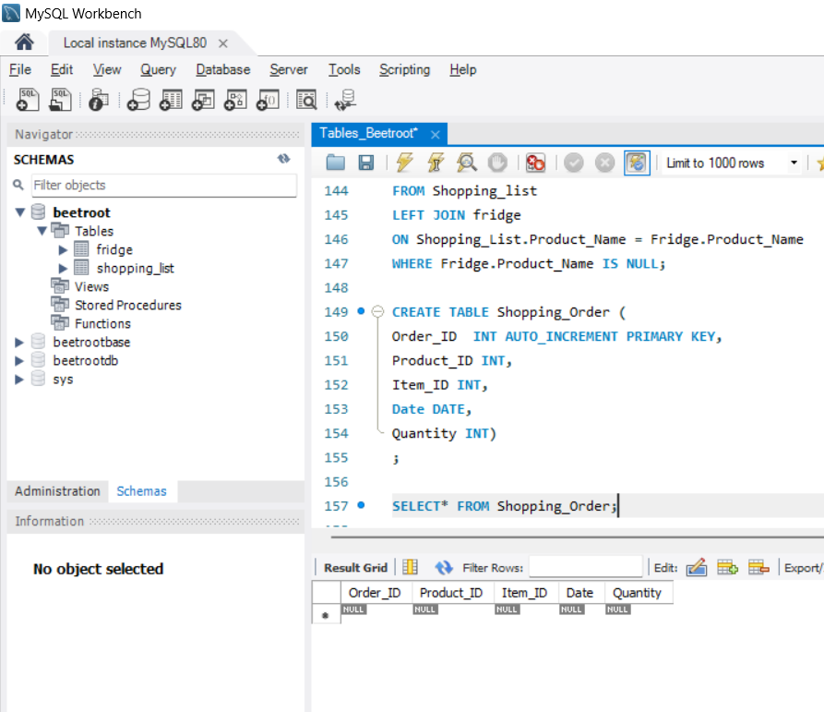

 |  | Додавання зовнішніх ключів ("Пов’яжи цю таблицю з попередніми двома"):
 |  | 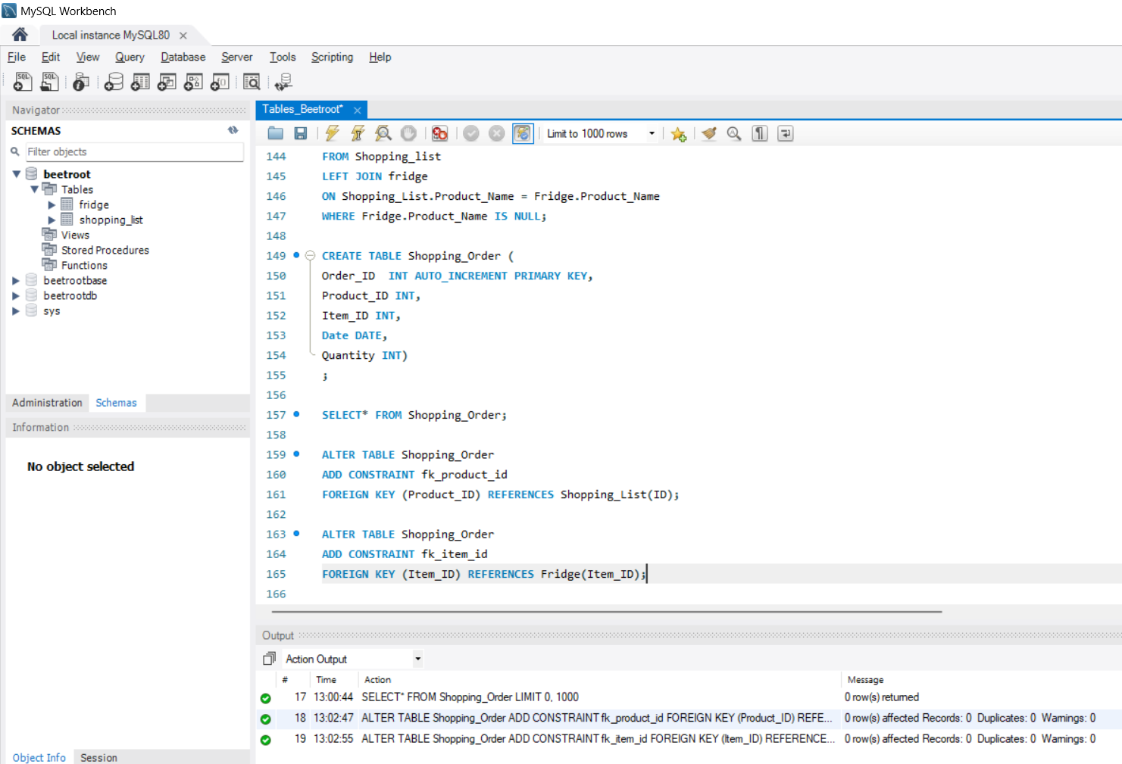

 |  | "Додай до неї продукти, що треба замовити (наповнюй її даними згідно тих колонок, які маєш)". Якщо я вірно зрозуміла, потрібно додати певні дані незалежно від двох інших таблиць.

 |  | 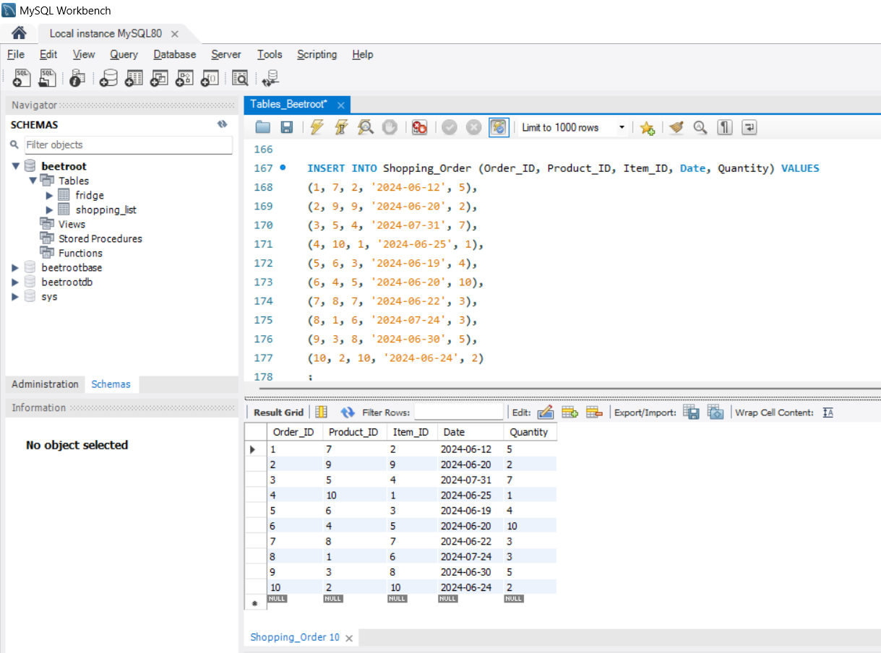

 |  | Додавання в таблицю всіх продуктів, які є в таблицях Shopping_List та Fridge.
 |  | 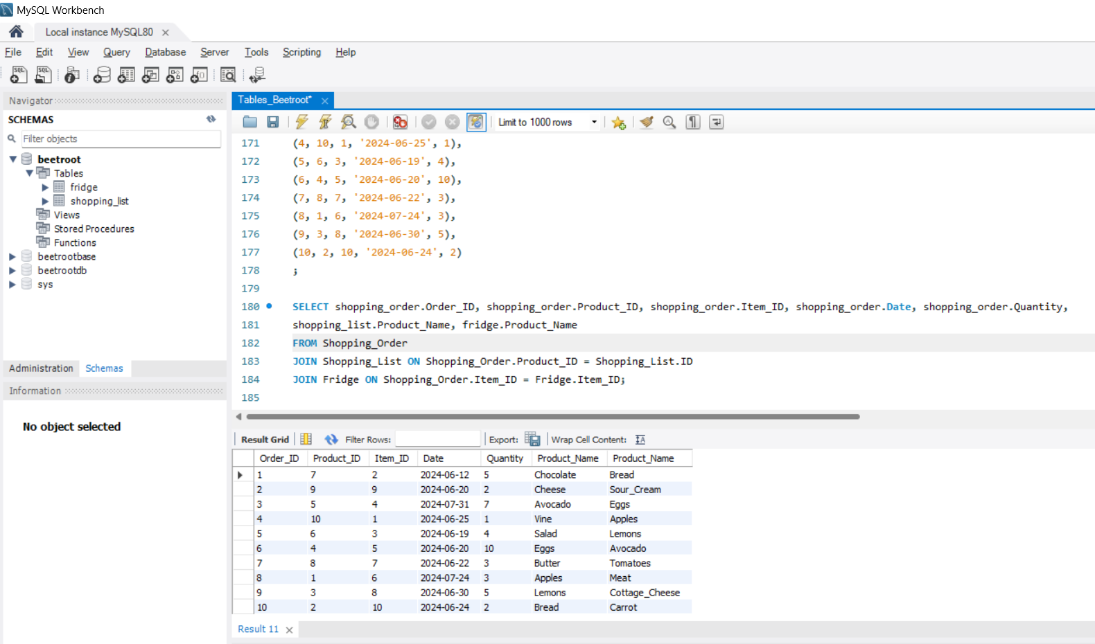

 |  | 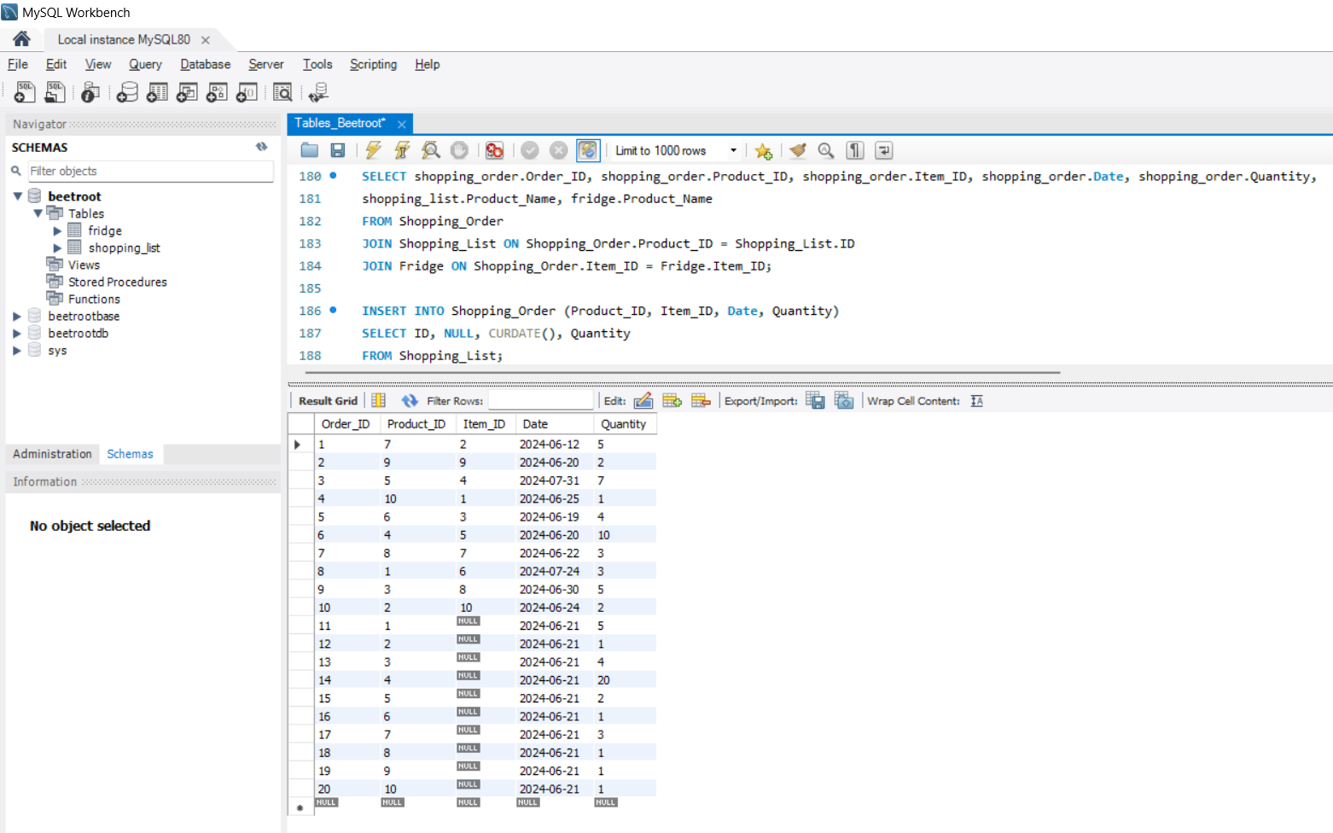

 |  | 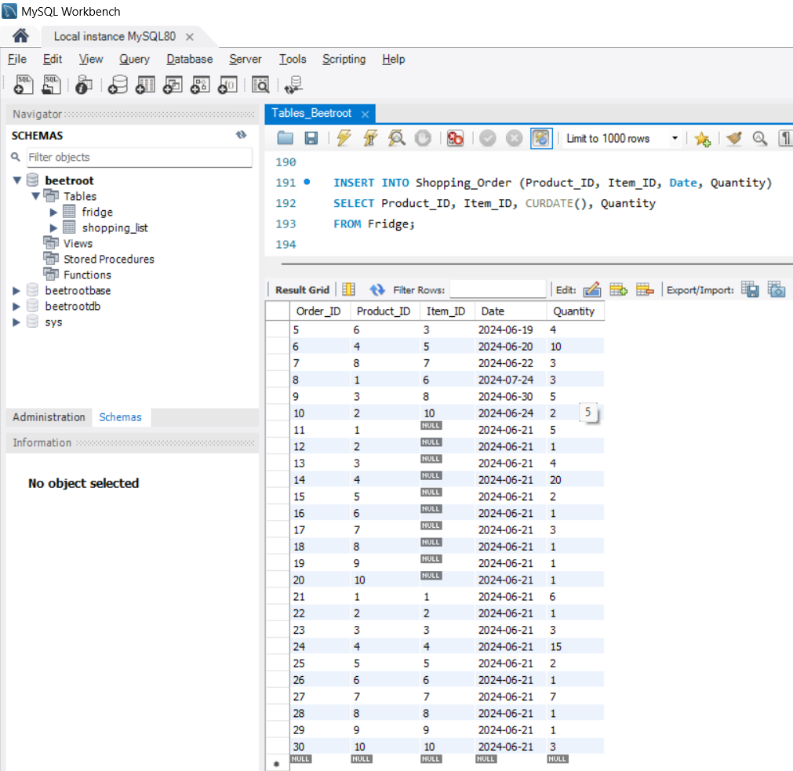

 |  | Інформація про всі продукти з таблиці Order, які є в таблиці Shopping_List та в яких закінчився термін придатності.

 |  | 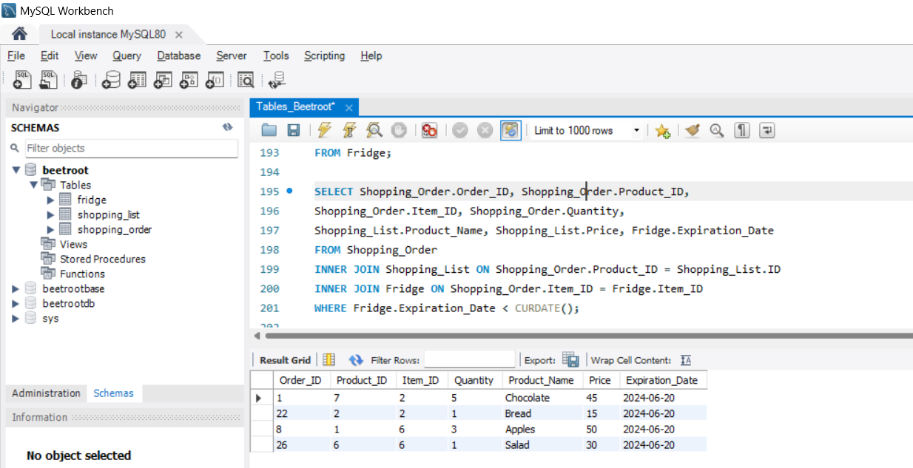

 |  | Аналогічний запит зі скороченими назвами таблиць
 |  | 